Evidencias
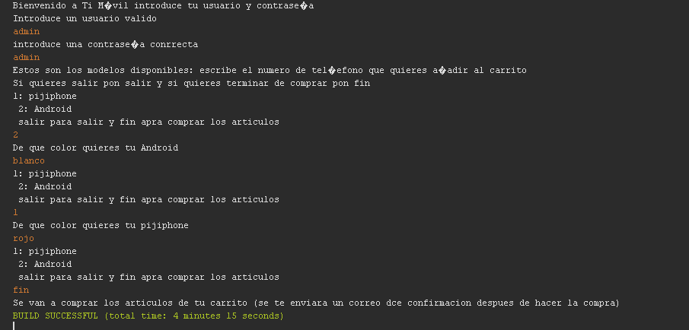
Casopr_UNIT_01
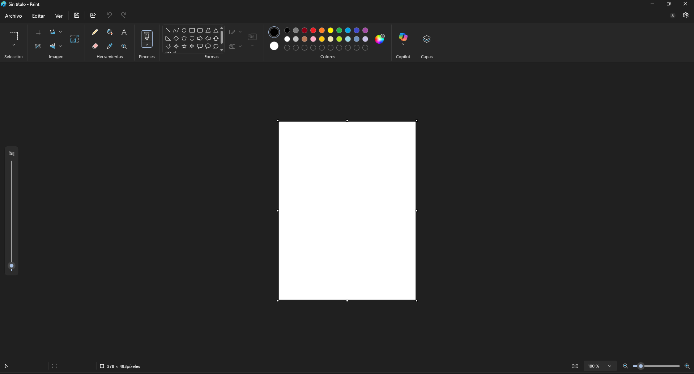

Casopr_UNIT_02

Casopr_UNIT_03

Casopr_UNIT_04
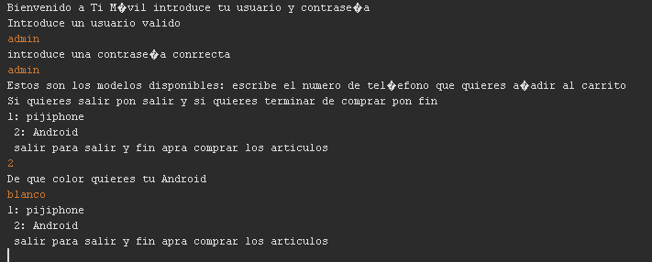

Casopr_UNIT_05

